M.Dragon
クエスト基礎設計フォーマット
 |  |  |  |  |  |  |  | ボスユニット画像１ |  | ボスユニット画像２
 | 認識合わせ |  |  |  |  |  |  | 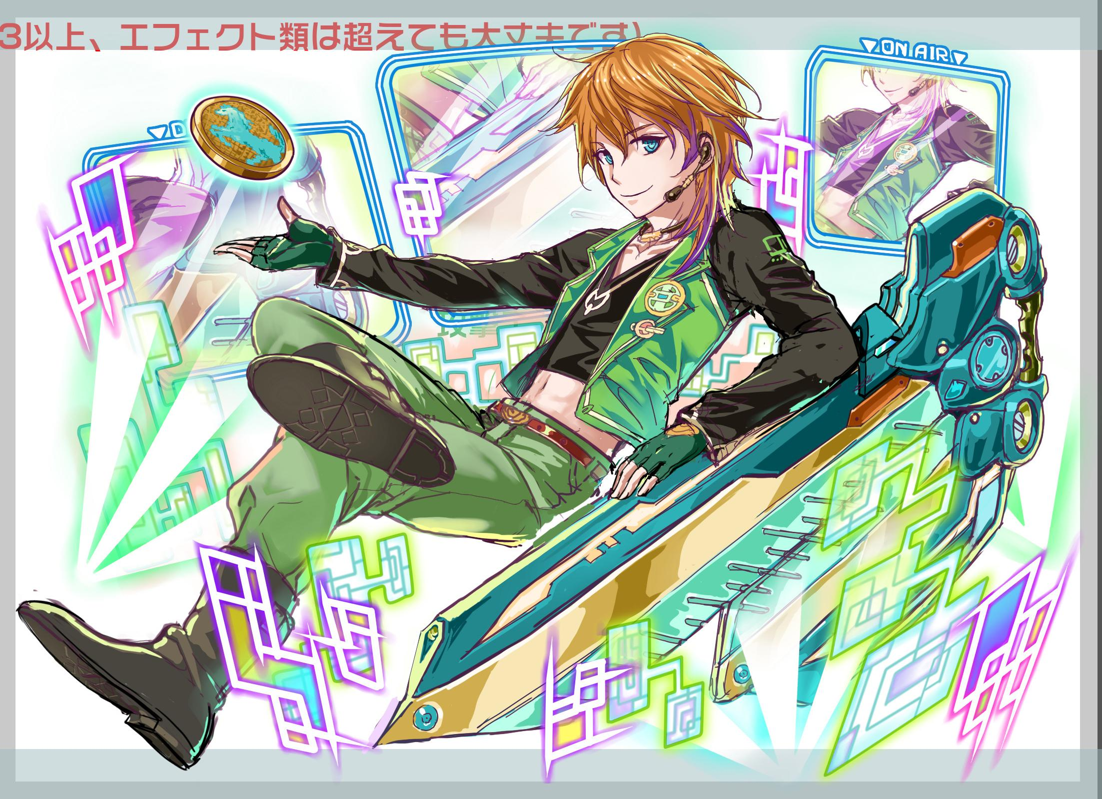 ボスユニット画像１ |  | 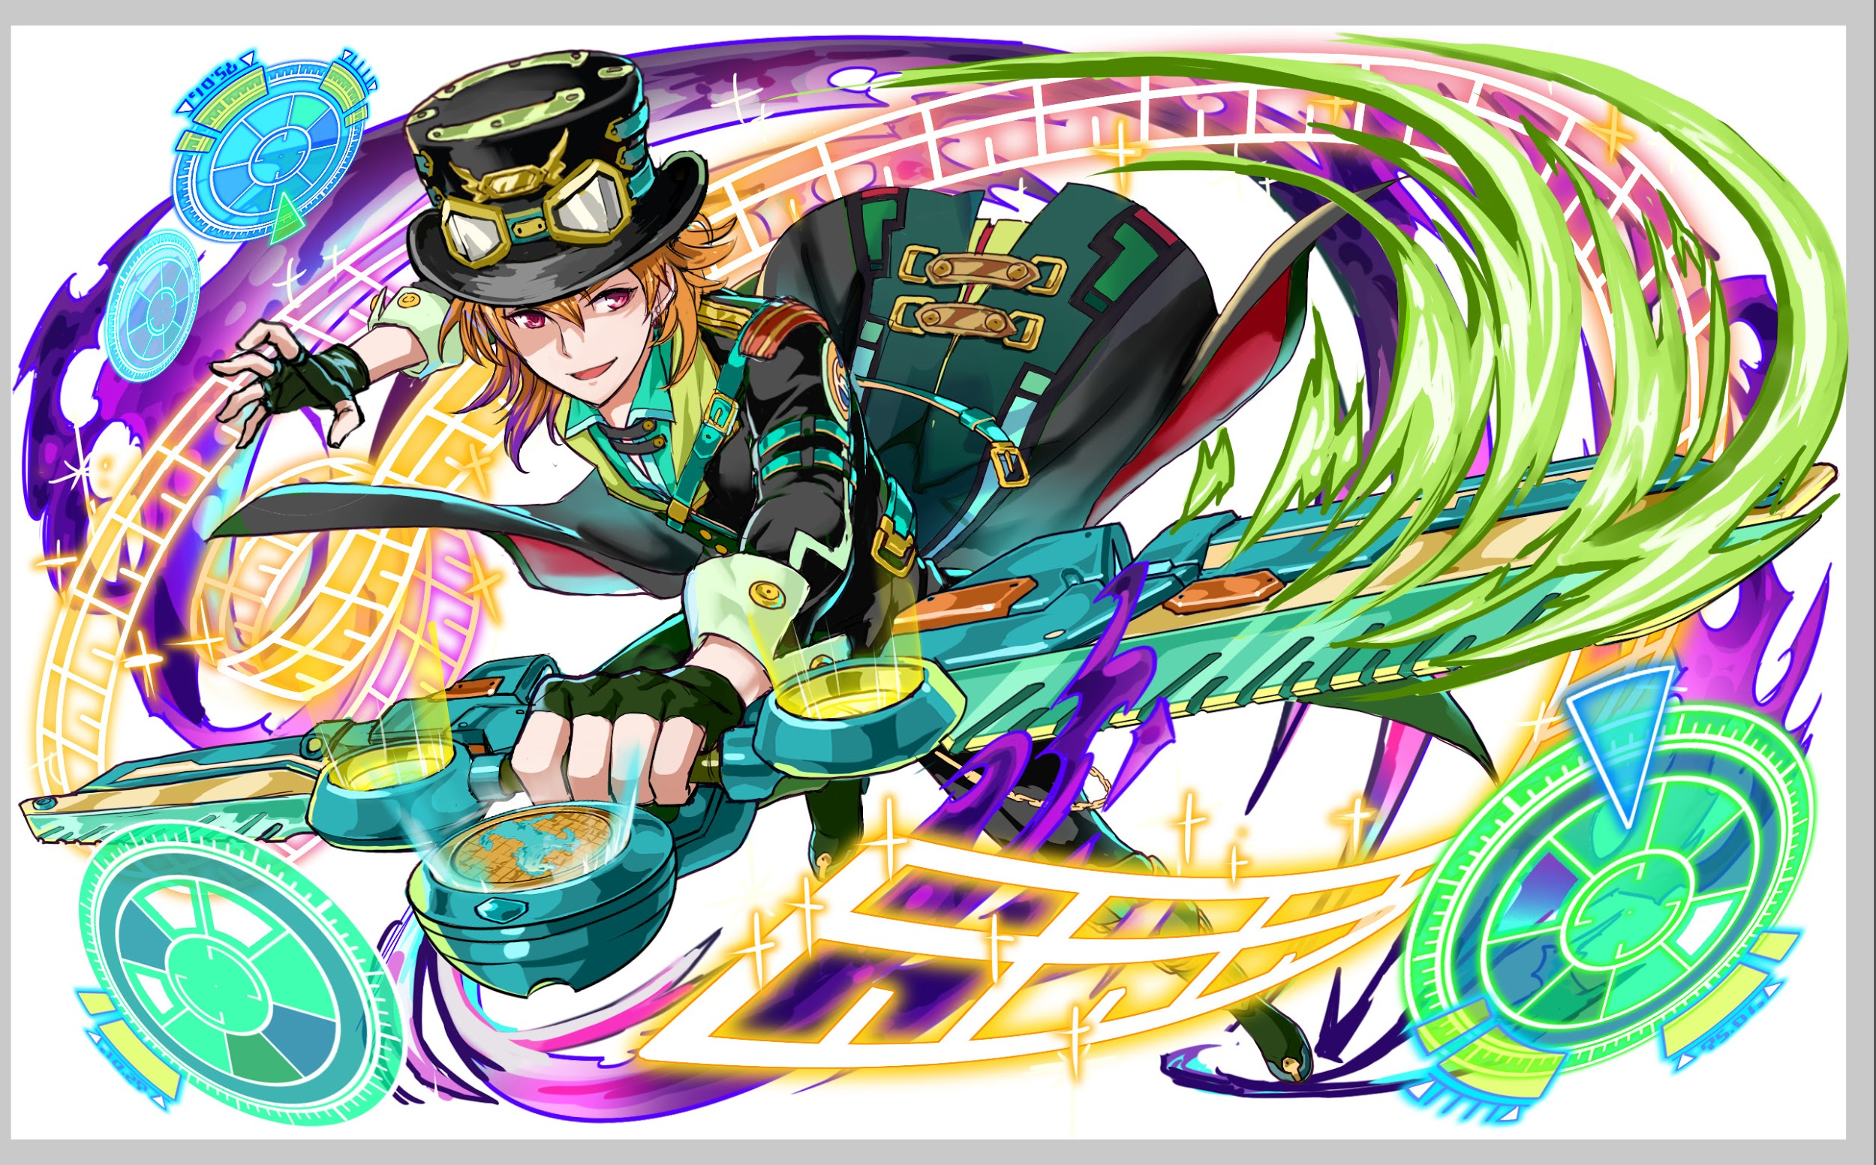 ボスユニット画像２

 |  | クエストの位置づけ（プルダウン選択） |  | ウィザード
 |  | クエストの存在意義 |  | 上級者の遊び場。★６まで育つユニットが手に入る。超上級者はここを周回してバグマのユニットを作る。
 |  | つまり |  | ある程度の難易度を持ちながら、周回のしやすさとのバランスを取りましょう

 | 基本情報

 |  | クエスト名 |  | 覚醒前：夢龍 覚醒後:M.Dragon襲来！
 |  | クエストカテゴリー | 超ウィザード級 | ー
 |  |  | ウィザード級 | ◯
 |  |  | 超絶級 | ◯
 |  |  | 超級 | ー
 |  |  | 上級 | ー
 |  |  | 中級 | ー
 |  |  | 初級 | ー
 |  | ボスユニット情報 | ユニットID | 9003、9004 |  |  |  | 対抗ユニット画像１ |  | 対抗ユニット画像２
 |  |  | ユニット名 | 覚醒前：夢龍 覚醒後:M.Dragon |  |  |  | 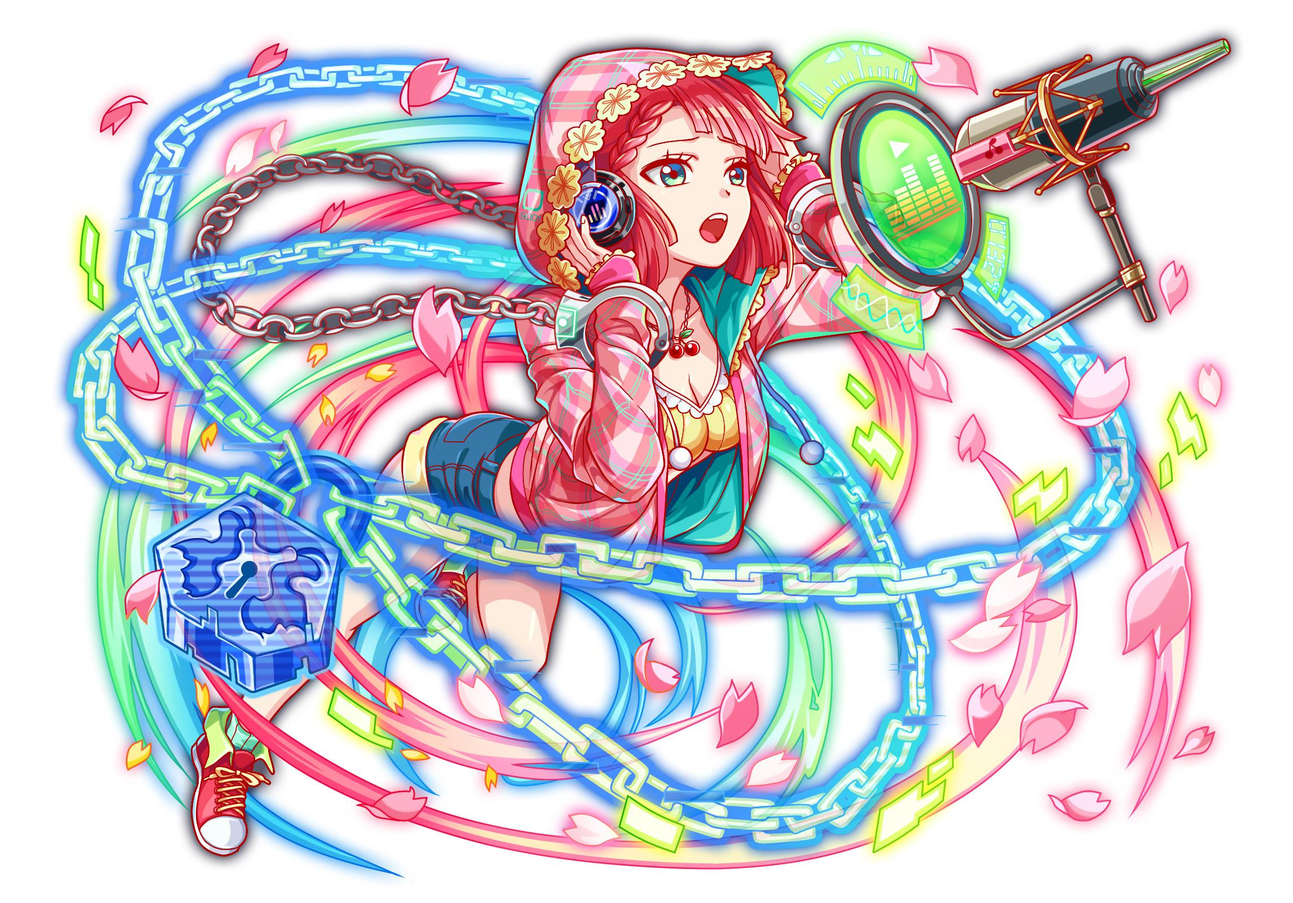 対抗ユニット画像１ |  | 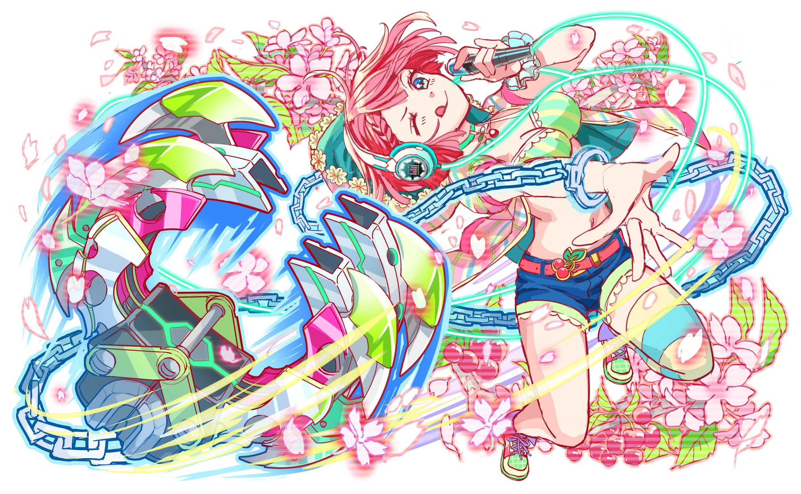 対抗ユニット画像２
 |  |  | 属性（プルダウン選択） | 緑
 |  |  | 種族A（プルダウン選択） | ドラゴン
 |  |  | 種族B（プルダウン選択）
 |  |  | タイプ（プルダウン選択） | テクニカル
 |  | 対抗ユニット情報 | ユニットID | 9001、9002
 |  |  | ユニット名 | 春香

 |  | ステージ制限 ※超級は必須 | 制限１
 |  |  | 制限２
 |  | ステージギミック | ギミック１
 |  |  | ギミック２
 |  | エネミーギミック | ギミック１ | ユニットステータス弱化(ボス持つ)
 |  |  | ギミック２ | 先制時限式パネル(ボス各段階別１回ずつ）
 |  | キラー対象 | キラー１
 |  |  | キラー２
 |  | 対応できるユニット数
 |  | フロア構成（プルダウン選択） |  | ４フロア
 |  | 背景画像指定 | ※要デザイナー確認
 |  | クエストの位置付け （運営としての目的） | ・新規ユーザー定着 ・世界観を楽しませる ・ギミックチャレンジ ・上位コンテンツ ・エンドコンテンツ ・・・など | 韓国版の初め先行ウィザードクエスト。 韓国のユーザーはオリジナルユニットを喜ぶ傾向が強いので、 クエストと連動のガチャを盛り上げるのが目的です。 |  |  |  | 世界観 | Alice内でも中心とはかなり離れているサーバーで個人放送を運営する現実の 地域アイドルに近い生活をしていた春香は、同じく個人放送を運営する 李夢龍と運命的に出会い恋人関係になる。 今の生活に満足する春香とは別に、李夢龍はいつかAlice内でも 名を誇るアイドルになるという野心を持っていた。 ある日、新しいAliceのCMに必要なモデルを採用するアイドルコンテストの 開催が発表される。李夢龍はこれを絶好のチャンスだと思い、 新しいAliceのCMのモデルになって春香を向いに来るという言葉を残して、 春香の側から離れた。 春香はいつか自分を向いに来る李夢龍を待っていた。 しかし、月が変わって年が変わっても 李夢龍は戻ってこない。 そのうち、QoHの反乱が起こり、AliceはQoHに制圧される。 この大混乱の中で春香の目に入ったのはQoHの宣伝アイドルになり 名前を「M.Dragon」に変わった李夢龍の姿だった。 QoHの宣伝アイドルの宣伝アイドルとして、女の子に囲まれれている李夢龍を 見た春香はAliceの中心に向かう。 李夢龍の腐った根性を直して、彼を自分の元に戻す為に。
 |  | クエストの難易度 | ※ウィザード級だけど、 実際の難易度は？ といった項目です。 | 時限パネル解消がなくても一応クリアはできるほどの難易度でお願いします。 リリース２ヶ月目の難しくない難易度でランキングクエスト「オイラーチャレンジ」 より少し高い難易度でお願いします。
 |  | ユーザー体験 | 目的 | ・韓国オリジナル初クエストなので、多くのユーザーが遊べるようにお願いします。
 |  |  | 要件：優先度最高 | 初オリジナルクエストということで、少々ギミックは少々派手に設計しました。 時限式ダメージパネルは頻出するためダメージを下げることで調整しています。 ぶっ快感を出すために、吸収攻撃を多用してパネルが繋がりやすいようにしました。 春香を連れて行った際に恩恵をより感じられる様、[暗闇・プロテクト・タップ制限・赤緑出現UP]が活躍するギミックを取り入れました。（LB塚本）
 |  |  | 要件：優先度高
 |  |  | 要件：優先度中
 |  |  | 要件：優先度低
 |  |  | 特殊要件：特命 特定ユニットを 止めるなど。
 |  | 専用セリフ | ユニット１ | 春香
 |  |  | ユニット２
 |  |  | ユニット３
 |  | ステージギミック早見表 (2016/7/4更新) ※パーティの組み方に影響を与える戦略要素 |  | ウィルス / スリープ / スキルバインド / カウンター / 全体攻撃 / 連続攻撃 / パネル変換禁止 / 爆風軽減 / 時限式ダメージパネル / お邪魔パネル / パネルプロテクト / 暗闇 / {赤・青・黄・緑・ハート}無効 / {赤・青・黄・緑・ハート}ドロップDOWN / タップ数変更 / チェーン数変更 / {ヒューマン / アニマル / マシン / ドラゴン / ゴッド / unknown}キラー / {ヒューマン / アニマル / マシン / ドラゴン / ゴッド / unknown}限定 /

 |  | クリア報酬 |  | ポリゴン 1個

 |  | 補足

 | 活躍させたいユニット＝想定パーティ

 |  | ラベル | ユニットID | ユニット名 |  |  | 概要コメント・要件定義時の選定理由など
 |  | SS(Level:99) | 9001 | 春香 |  |  | ランダムで最大1つSCP(特大)に変換+暗闇解除+ 1ターン赤属性のタップ数2増加、赤パネル出現率特大UPし、緑パネル出現率大UP 1体に特大ダメージ+ドラゴンに効果超大 プロテクトブレイク
 |  | SS(Level:99) | 817 | 決戦の抗弾 D.R.T.H. |  |  | 緑と青パネルを赤パネルに、時限式ダメージパネルとお邪魔パネルを赤のボムパネル(大)に変換 ヒューマンに効果特大の単体ダメージ+攻撃力小UP
 |  | S(Level:99) | 1351 | 甘頬の魔糖菓 プラリーヌ |  |  | ランダムでパネルを最大1個SCパネルに、黄パネルを赤ボムパネルに変換+3ターン黄パネルの出現率をDOWN 1体に特大ダメージ+HP回復 ・自身が先頭の時、お邪魔パネルを破壊できる ・自身が先頭の時、赤パネルを低確率で赤ボムパネルに変換しドロップ ・自身が先頭の時、1ターンの間に合計100個以上パネルを破壊した場合に攻撃力2140UP
 |  | S(Level:99) | 382 | 激情の愛炎 バハムート |  |  | 3ターンの間全ユニットの回復力を大UP+青パネルをハートに変換+全体にダメージ 1体に中ダメージヒューマンに効果特大
 |  | SSS(Level:99)

 | フロア構成

 |  | フロア１
 |  | ユニットID | ユニット名 | 攻撃力 | HP | Speed | 概要・行動パターン
 |  | 156 | 踊り子 エレナ |  |  | 1 | ５０％ ：２回連続攻撃 ５０％ ：何もしない
 |  | 16 | 炎戦少女 アカネ | 3,000 | 30,000 | 2 | 開幕(春香)：全ユニットのスキル３ターン短縮 開幕 ：特になし ５０％ ：クリティカル！
 |  | 126 | 骨器使い ユノ |  |  | 1 | ２ターン毎：単体攻撃（対象のユニットの攻撃力DOWN）

 |  | フロア２
 |  | ユニットID | ユニット名 | 攻撃力 | HP | Speed | 概要・行動パターン
 |  | 381 | バハムート1 |  |  | 2 | 開幕 ：状態異常耐性 １ターン目：全体攻撃（5000）＋1ターン全ユニットの攻撃力３０％DOWN 偶数ターン：全体攻撃（5000） 奇数ターン：５回連続攻撃（5000）
 |  | 382 | バハムート2 |  |  | 1 | 開幕 ：状態異常耐性＋暗闇３ターン ４０％ ：全体攻撃（4000）＋1ターン全ユニットの攻撃力５０％DOWN ３０％ ：単体攻撃（3000）＋青パネルを最大５個青の時限式ダメージパネルに変換 ３０％ ：単体攻撃（3000）＋緑パネルを最大５個緑の時限式ダメージパネルに変換 死亡 ：中央の特大範囲をハートパネルに変換 死亡(春香)：中央の特大範囲を赤ボムパネル(小)に変換

 |  | フロア３
 |  | ユニットID | ユニット名 | 攻撃力 | HP | Speed | 概要・行動パターン
 |  | 494 | ハーメルン |  |  | 3 | 開幕 ：状態異常耐性＋１ターンハートパネルを吸収して攻撃力UP ２０％ ：青パネルを吸収して単体攻撃 ２０％ ：緑パネルを吸収して単体攻撃 ２０％ ：ランダムで属性パネルを最大７個プロテクト＋クリティカル！
 |  | 495 | 鼠災呼ぶ笛音 ハーメルン |  |  | 2 | 開幕 ：状態異常耐性＋赤パネル出現率DOWN（攻撃頻度を１に） １ターン目：赤パネルを吸収して全体攻撃（平均6000くらい）（攻撃頻度を１に） ２ターン目：青パネル＆緑パネルを最大５個ずつプロテクト ３０％ ：３回連続攻撃（３ターン対象の回復力50％DOWN） ３０％ ：単体攻撃＋黄色パネルを黄の時限式ダメージパネルに最大３個変換 ４０％ ：クリティカル！（6000強くらい）

 |  | フロア４
 |  | ユニットID | ユニット名 | 攻撃力 | HP | Speed | 概要・行動パターン
 |  | 9003 | 夢龍1 |  |  | 2 | 開幕 ：状態異常耐性＋１ターン青パネル出現率UP（大） １ターン目：暗闇３ターン+青パネルを青の時限式ダメージパネルに変換（1〜３ターン低威力） ２ターン目：赤パネル吸収して全体攻撃（4000威力低め） ３０％ ：４回連続攻撃（6000） ４０％ ：全体攻撃＋全ユニットに攻撃力２０％DOWN
 |  | 9003 | 夢龍2 |  |  | 2 | 開幕 ：状態異常耐性＋４ターン全ユニットのタップ回数を１DOWN ２ターン毎：１ターン暗闇＋クリティカル！ ４ターン毎：青パネルを青の時限式ダメージパネルに変換＋黄パネルをプロテクト それ以外 ：２回連続攻撃
 |  | 9004 | 夢龍3 |  |  | 2 | 開幕 ：状態異常耐性＋２ターン全ユニットの回復力５０％DOWN（攻撃頻度を１に） 開幕(春香)：状態異常耐性＋ランダムで属性パネルをハートボムパネルに７個変換（攻撃頻度を１に） HP100% １ターン目：全体攻撃＋ランダムで属性パネルを時限式ダメージパネルに８個変換（攻撃頻度を１に） ２ターン目：２ターン暗闇＋２ターンタップ回数を１DOWN（攻撃頻度を１に） ３ターン目：黄パネルをプロテクト（最大４個）＋単体攻撃（攻撃頻度を１に） ４ターン目：青パネルをプロテクト（最大４個）＋単体攻撃 ５０％ ：クリティカル！（6000） ２５％ ：ハートパネルを吸収して全体攻撃（最低3000最高7000くらい） HP50％ １ターン目：ランダムに時限式ダメージパネルをドロップ（威力小２〜３ターン）（攻撃頻度を１に） ２ターン目：８回連続攻撃（7000） ４０％ ：３回連続攻撃（３ターン対象の回復力50％DOWN） ３０％ ：黄色パネルを最大７個吸収して単体攻撃 ３０％ ：緑色パネルを最大７個吸収して単体攻撃

